关系图
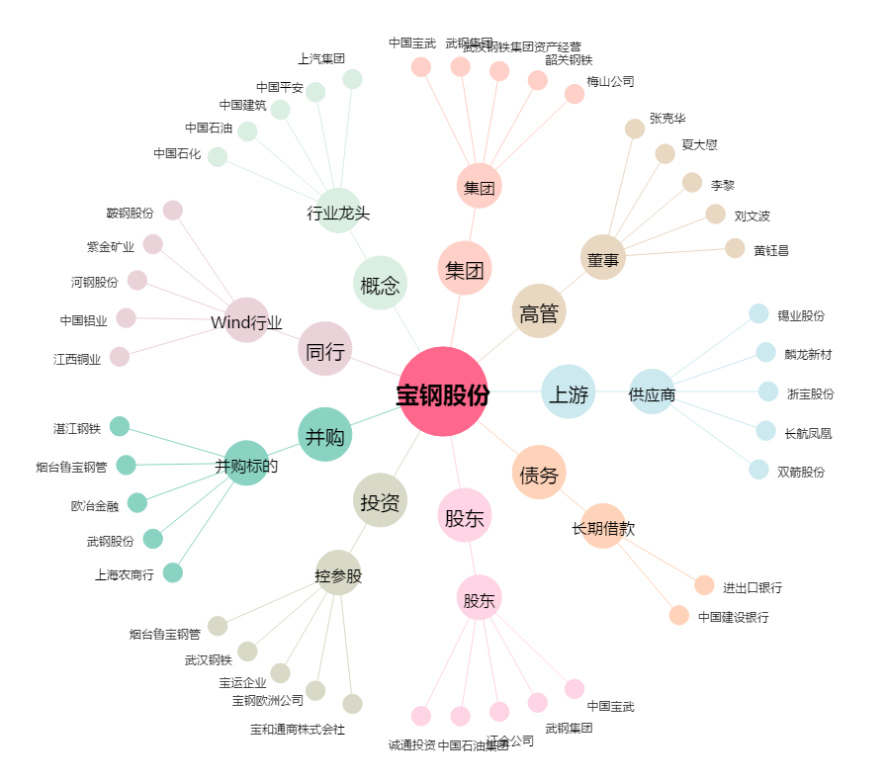
宝钢股份[600019.SH] - 关系概览图

